解析
产品搜索指数分析
【任务要求】
（1）上传处理完成的表格文件和搜索词“土鸡”近30天的搜索人气和搜索热度的二维折线图。 （2）结合处理完成的数据，对搜索词“土鸡”进行趋势分析，并针对目标人群给出合理分析结论。

【知识要点】
做出折线图并会分析

【重要技能点】
1、做出折线图并会分析 2、在“人群分析”工作表中，对搜索人群所在的城市按搜索人气进行降序排序，观察目标人群的地域分布。 3、在“人群分析”工作表中，分别对搜索人群的性别及年龄段按搜索人气进行占比计算，观察目标人群的性别及年龄分布。

【关键操作步骤】
第一步：下载原始数据，做近30天的搜索人气和搜索热度的二维折线图
步骤一：折线图的做法
（1）上传处理完成的表格文件和搜索词“土鸡”近30天的搜索人气和搜索热度的二维折线图。
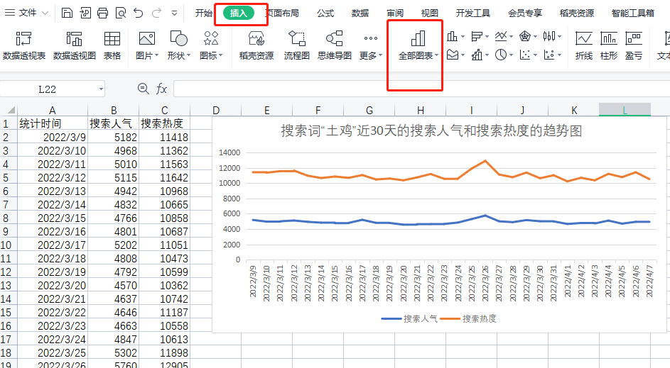

第二步：对已有的数据：人群城市分布、性别、年龄的信息进行分析
步骤一：对搜索人群所在的城市按搜索人气进行降序排序，观察目标人群的地域分布
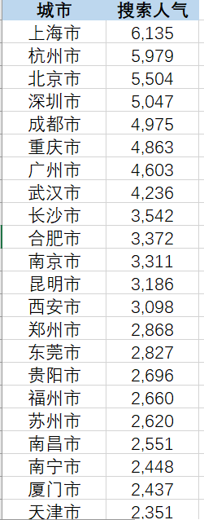
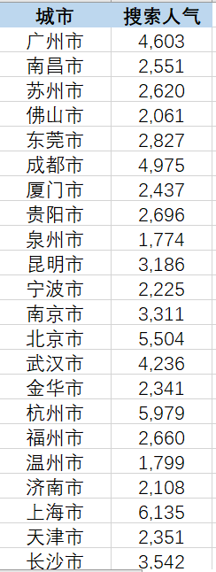

 | 降序后

步骤二：算出男女性别与年龄的占比

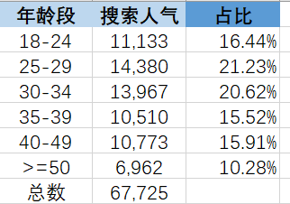

因此得出结论：
不论是搜索人气还是搜索热度，近20天变化幅度小，整体平稳，目标人群方面，上海市遥遥领先， 可以增加级光商品，男女比例基本持平，25-34之间的人居多，偏年轻化。

趋势分析源数据
搜索词“土鸡”近30天的搜索人气和搜索热度的趋势图
统计时间 | 搜索人气 | 搜索热度
2022-03-09 | 5182 | 11418
2022-03-10 | 4968 | 11362
2022-03-11 | 5010 | 11563
2022-03-12 | 5115 | 11642
2022-03-13 | 4942 | 10968
2022-03-14 | 4832 | 10665
2022-03-15 | 4766 | 10858
2022-03-16 | 4801 | 10687
2022-03-17 | 5202 | 11051
2022-03-18 | 4808 | 10473
2022-03-19 | 4792 | 10599
2022-03-20 | 4570 | 10362
2022-03-21 | 4637 | 10742
2022-03-22 | 4646 | 11187
2022-03-23 | 4663 | 10558
2022-03-24 | 4847 | 10613
2022-03-25 | 5302 | 11898
2022-03-26 | 5760 | 12905
2022-03-27 | 5012 | 11123
2022-03-28 | 4894 | 10771
2022-03-29 | 5168 | 11379
2022-03-30 | 5014 | 10636
2022-03-31 | 4995 | 11027
2022-04-01 | 4660 | 10228
2022-04-02 | 4786 | 10696
2022-04-03 | 4724 | 10362
2022-04-04 | 5101 | 11210
2022-04-05 | 4702 | 10780
2022-04-06 | 4941 | 11418
2022-04-07 | 4849 | 10524

